部品実装向き
表面
裏面

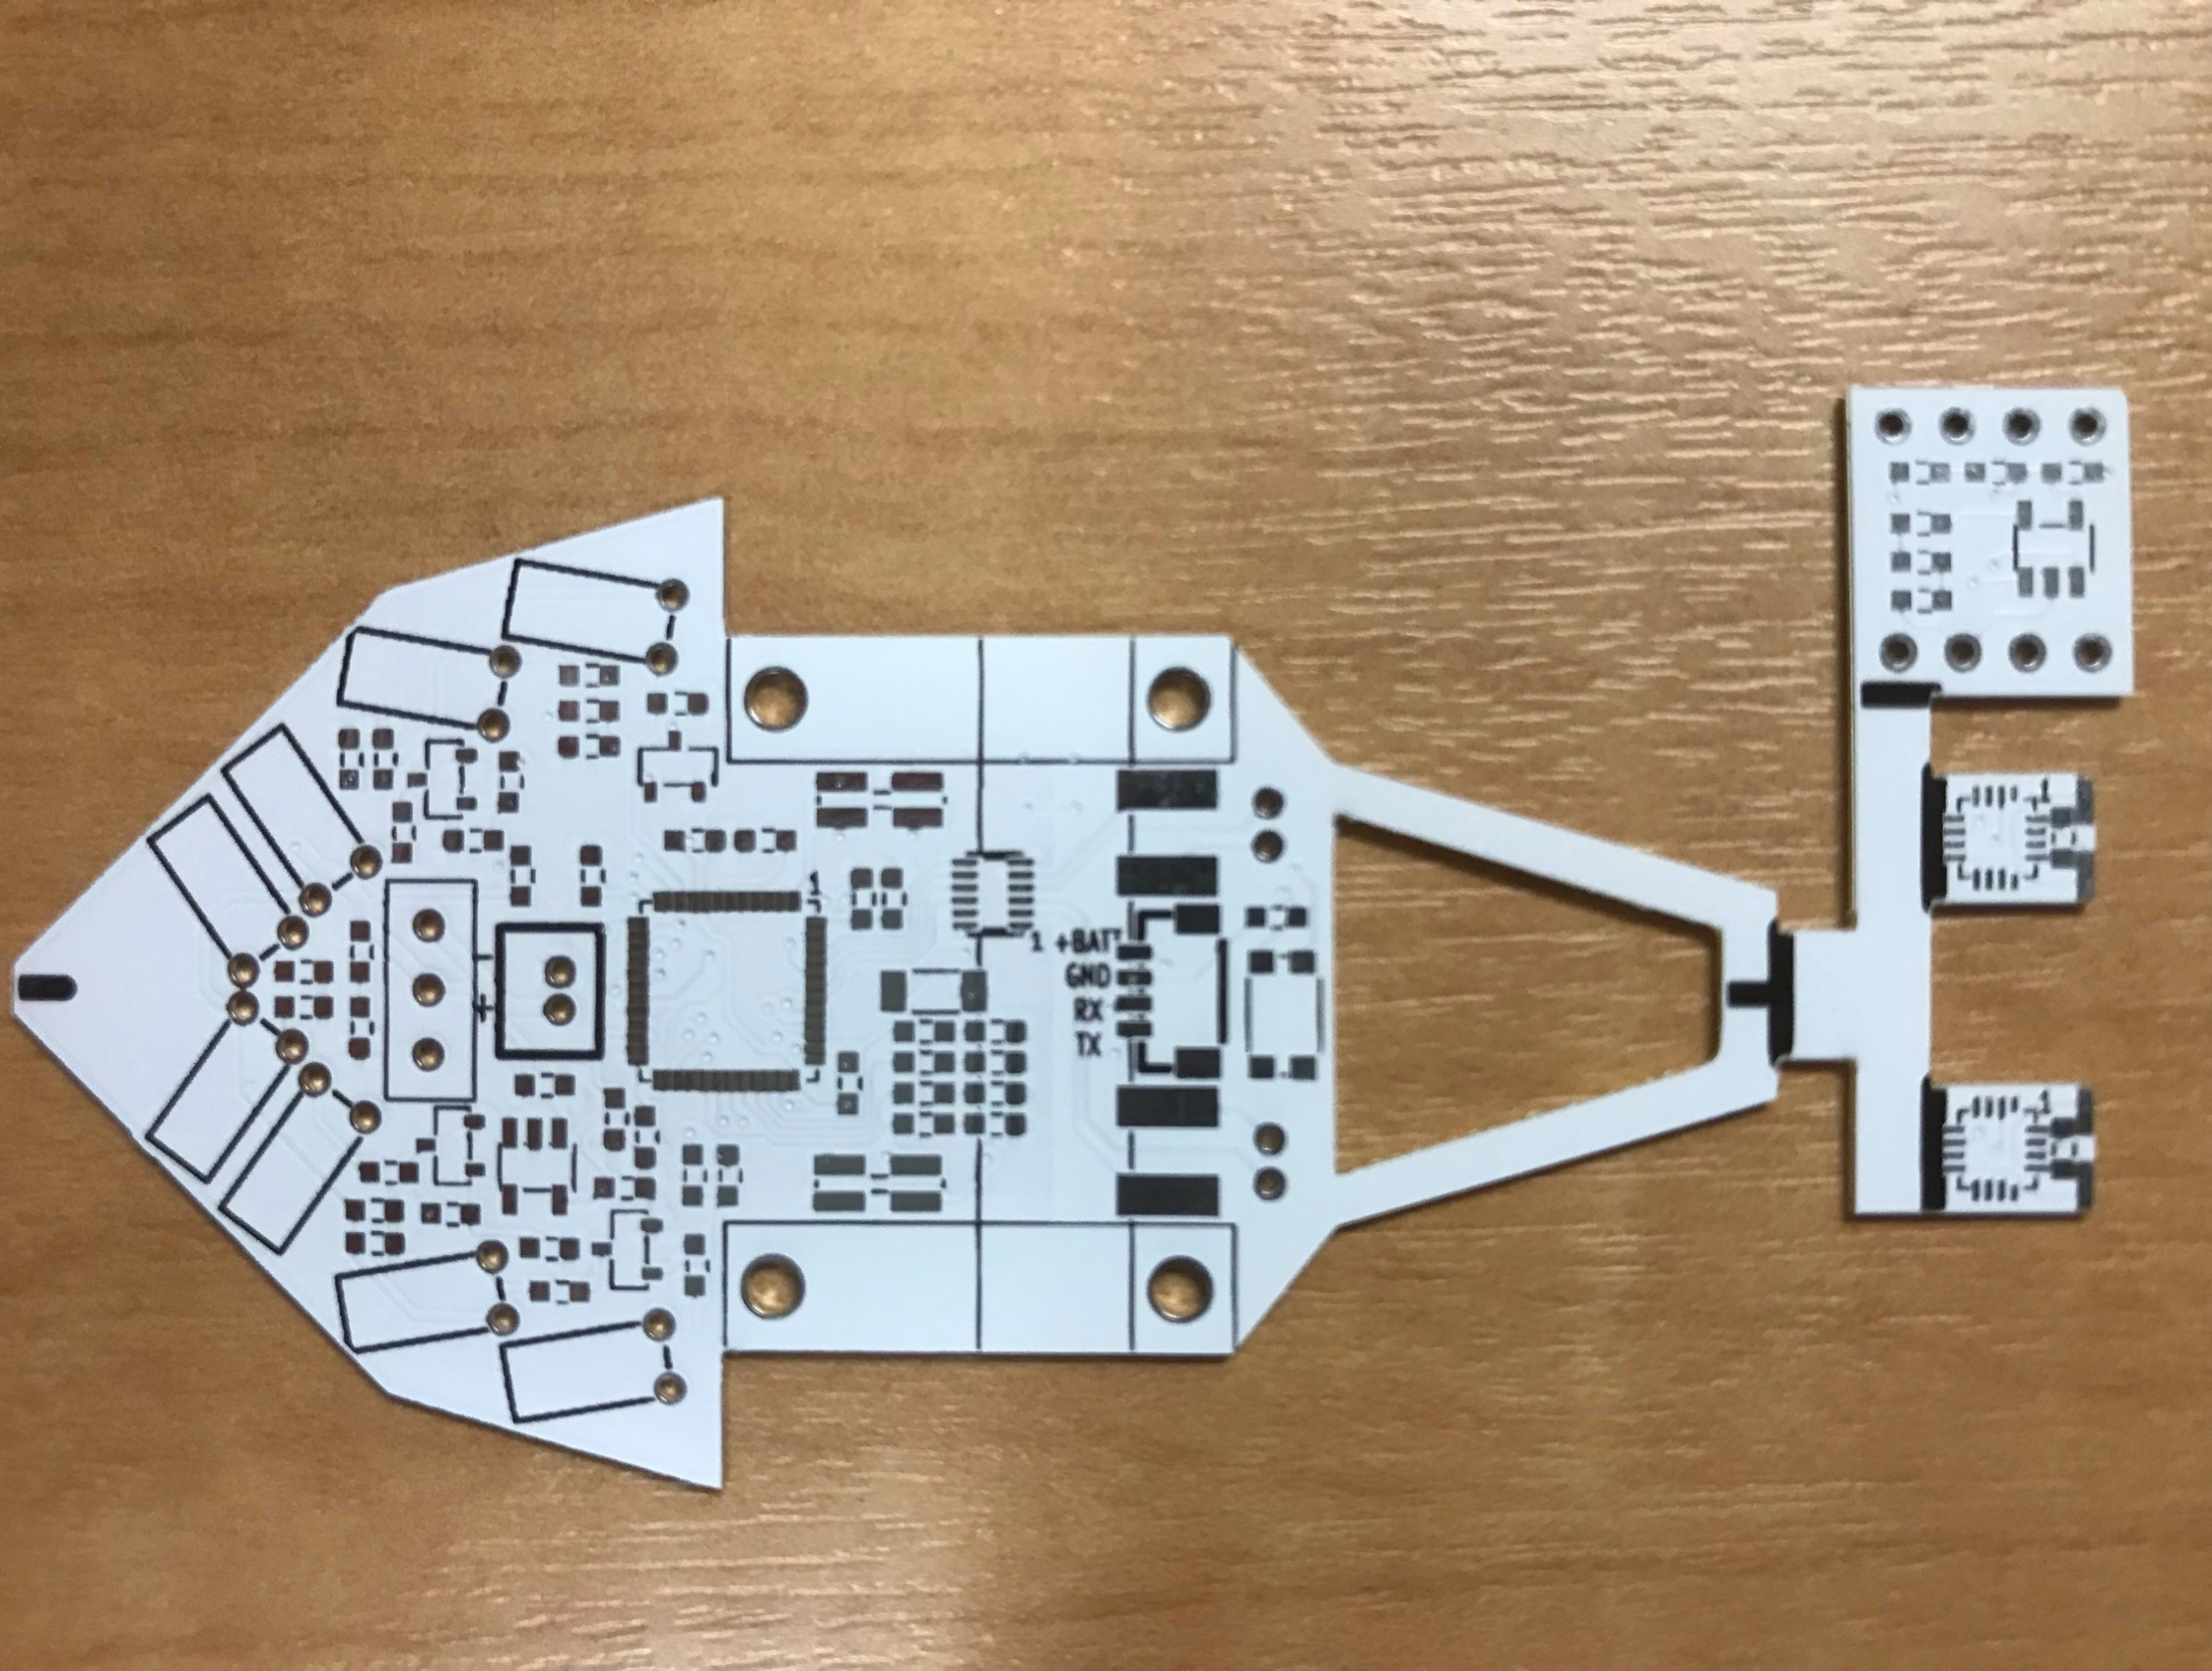
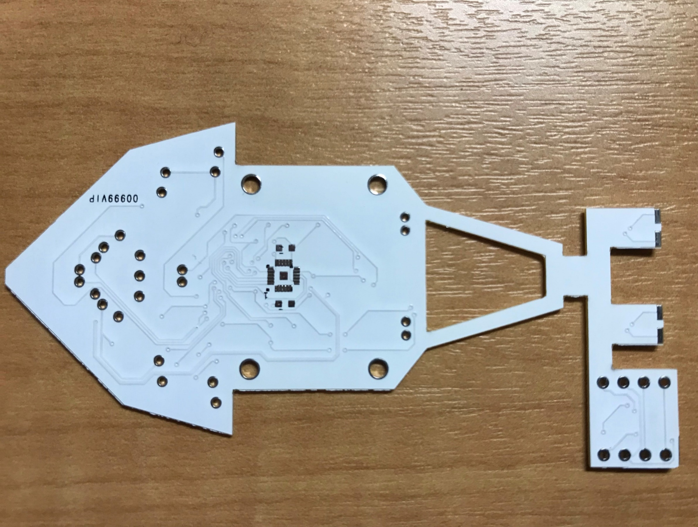

D10

カソード
アノード

U8
U1
6
1
U3
4
1
7
24
U4
5
16
12
7
1
6
12
19
13
48
8
13
13
18
D9
12
1
9
12
アノード
D5~8
U9
24
37
1
4
カソード
25
36
5
16
アノード
カソード
8
13
9
12

部品番号
表面
裏面

＜裏面＞

U8

U4

U3

U9
U1

